PORTADA
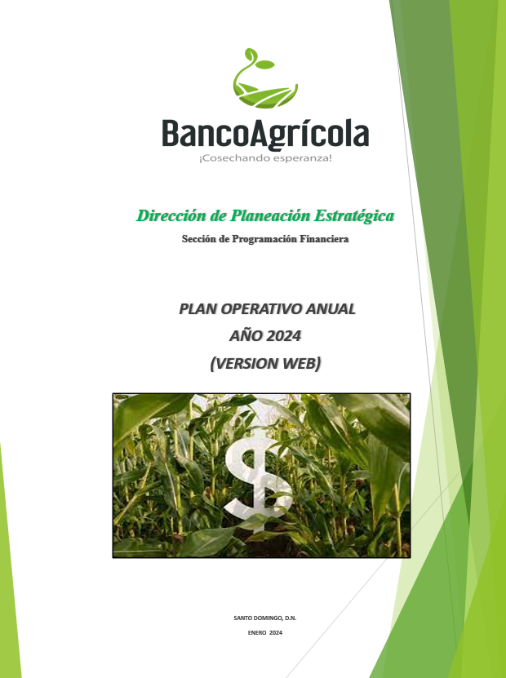



Direccion de Planeacion Estrategica

 | PLAN OPERATIVO ANUAL
(VERSION WEB)
AÑO 2023

EJE ESTRATEGICOSS


 | EJE ESTRATÉGICO | 1

Financiamiento al Sector Agropecuario en beneficio del desarrollo economico y social del area rural de la Repubica Dominicana.

